Feuil1
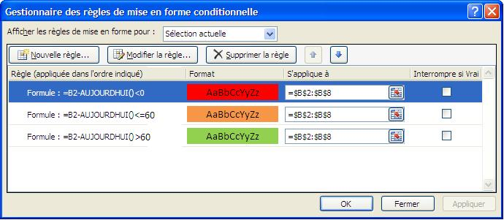
2013-05-15
2013-06-15
2013-07-15
2013-08-15
2013-09-15
2013-10-15
2013-11-15

 | IMPORTANT : veiller à respecter la priorité des règles (Rouge puis Orange puis Vert)

